Sheet1
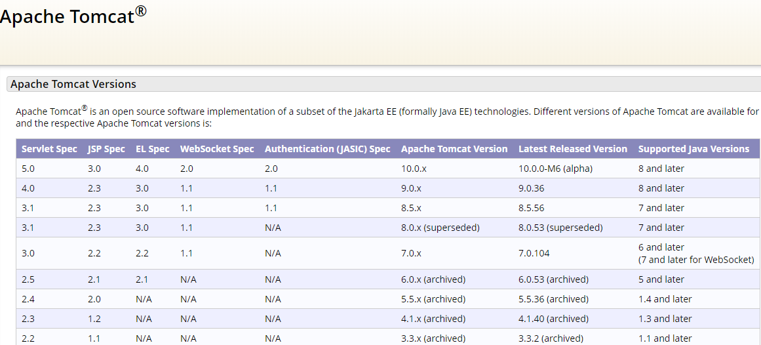
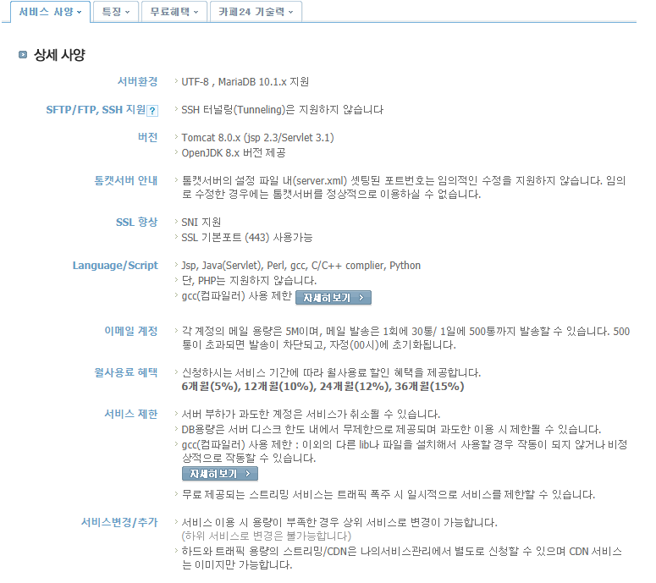
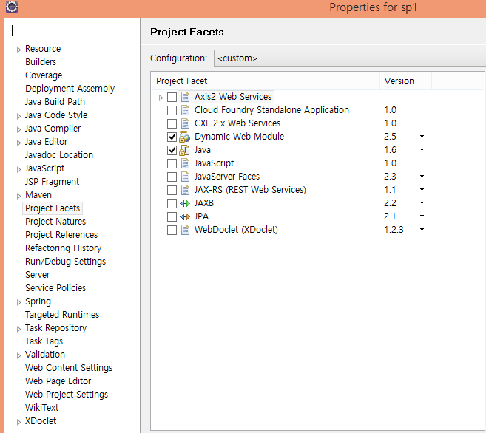
개발 환경
1. 하드웨어

2. 소프트웨어
DBMS | MariaDB | 10.3
개발 언어 | Java | 1.8.0_241
 | mairaDB JDBC | 2.3.0
 | spring-jdbc | 5.0.7
 | myBatis | 3.4.6
 | myBatis-spring | 1.3.2
 | sitemesh | 2.4.2
 | Servlet | 3.1.0
 | Servlet jsp | 2.3.1
 | spring-framework | 5.0.7
 | Javascript | 1
 | Python | 3.8
 | HTML | 5
 | XML | 1

3. 서버 | Tomcat 8.5
 | OpenJDK 8

4. 필요API | google chart
 | - pie chart
 | - line chart / annotaion chart
 | - scatter chart
 | - bar chart

